1.4-报警
概览页 | Overview Page | 报警信息 | Alarm Information | 报警信息 | Alarm Information
 |  |  |  | 报警时间 | Alarm Time
 |  |  |  | 资源类型 | Resource Type
 |  |  |  | 资源名称 | Resource Name
 |  |  |  | 交换机IP&端口号 | Interchanger IP & Port Number
 |  |  |  | 报警条件 | Alarm Condition
 |  |  |  | 报警值 | Alarm Value
 |  |  |  | 更多 | More

资源监控 | Resource Monitoring | 资源监控 | Resource Monitoring | 资源监控 | Resource Monitoring
 |  | 带宽流量 | Bandwidth Traffic | 报警规则 | Alarm Rules
 |  | 资源信息 | Resource Information | 报警状态 | Alarm Status
 |  |  |  | 全部 | All
 |  |  |  | 正常 | Normal
 |  |  |  | 报警 | Alarm
 |  | 报警规则 | Alarm Rules | 规则名称 | Rule Name
 |  |  |  | 通知周期 | Notification Period
 |  |  |  | 通知对象 | Notification Object
 |  |  |  | 查看 | View
 |  |  |  | 规则状态 | Rule Status
 |  |  |  | 全部 | All
 |  |  |  | 已启用 | Enabled
 |  |  |  | 已禁用 | Disabled
 |  |  |  | 操作 | Operations
 |  |  |  | 报警历史 | Alarm History

报警管理 | Alarm Management | 报警管理 | Alarm Management | 报警管理 | Alarm Management
 |  | 报警规则 | Alarm Rules | 新增报警规则 | Add an alarm rule
 |  |  |  | 最多支持100条报警规则 | Support maximum 100 alarm rules
 |  |  |  | 修改 | Modify
 |  |  |  | 禁用 | Disable
 |  |  |  | 启用 | Enable
 |  |  |  | 更多 | More
 |  |  |  | 删除 | Delete
 |  |  |  | 确认启用报警规则 | Confirm to enable the alarm rule
 |  |  |  | 确认禁用报警规则 | Confirm to disable the alarm rule
 |  |  |  | 确认删除报警规则 | Confirm to delete the alarm rule
 |  |  |  | 请先启用报警规则 | Please enable the alarm rule at first
 |  | 设置报警规则 | Set alarm rules | 设置报警规则 | Set alarm rules
 |  | 关联资源 | Associated Resource | 关联资源 | Associated Resource
 |  | 报警规则设置 | Setting of Alarm Rule | 报警规则设置 | Setting of Alarm Rule
 |  |  |  | 支持为每个交换机&端口号设置相同规则仅支持独立报警，不包含全部总和。 | Setting of the same rules is supported by each switch & port number and only independent alarm is supported only, excluding the sum.
 |  |  |  | 上一步 | Back
 |  |  |  | 下一步 | Next Step
 |  |  |  | 取消 | Cancel
 |  |  |  | 1-32字符，只允许中文、数字、大小写字母、英文下划线“_”及中划线“-” | 1-32 characters, only supports Chinese, numbers, uppercase and lowercase letters, English underline “_” and line-through “-”
 |  |  |  | 名称重复 | Name Duplicated
 |  |  |  | 上行实时流量 | Uplink Real-time Traffic
 |  |  |  | 下行实时流量 | Downlink Real-time Traffic
 |  |  |  | 1分钟 | 1 Minute
 |  |  |  | 平均值 | Mean Value
 |  |  |  | 阈值只支持数字且大于0，精度至多保留为小数点后两位 | The threshold supports the number only and must be greater than 0, accurate to two decimal places
 |  |  |  | 连续N次触发报警 | Trigger the alarm successively for N times
 |  |  |  | 1小时 | 1 Hour
 |  |  |  | 状态 | Status
 |  |  |  | 启用 | Enable
 |  |  |  | 禁用 | Disable
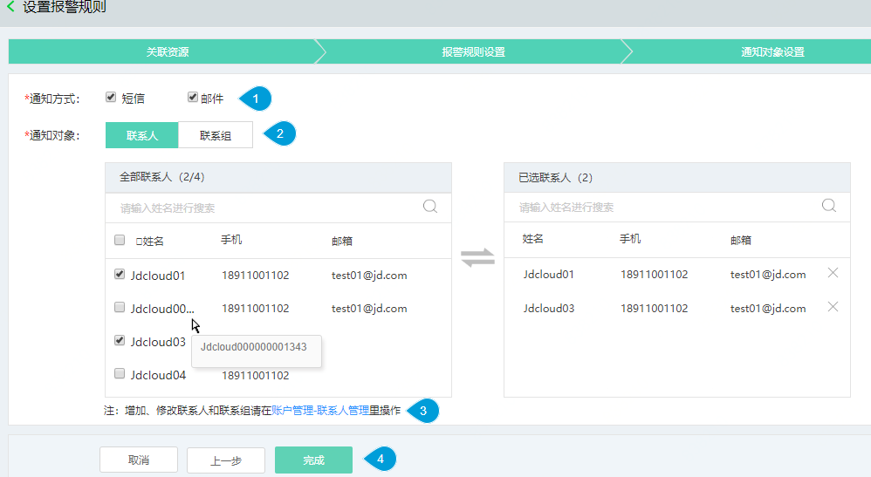
 |  | 通知对象设置 | Setting of Notification Object | 通知对象设置 | Setting of Notification Object
 |  |  |  | 通知方式 | Notification Method
 |  |  |  | 短信 | SMS
 |  |  |  | 邮件 | Email
 |  |  |  | 联系人 | Contact
 |  |  |  | 联系组 | Contact Group
 |  |  |  | 全部联系人 | All Contacts
 |  |  |  | 已选联系人 | Selected Contacts
 |  |  |  | 请输入姓名进行搜索 | Please enter the name to search
 |  |  |  | 姓名 | Name
 |  |  |  | 手机 | Mobile
 |  |  |  | 邮箱 | Email
 |  |  |  | 注：增加、修改联系人和联系组请在账户管理-联系人管理里操作 | Note: To add and modify contacts and contact groups, please operate in Account Management-Contact Management
 |  |  |  | 完成 | Finish
 |  |  |  | 全部联系组 | All Contact Groups
 |  |  |  | 已选联系组 | Selected Contact Groups
 |  |  |  | 组名 | Group name
 |  |  |  | 人数 | Number
 |  |  |  | 创建成功 | Creation Succeeded
 |  |  |  | 创建失败 | Creation failed
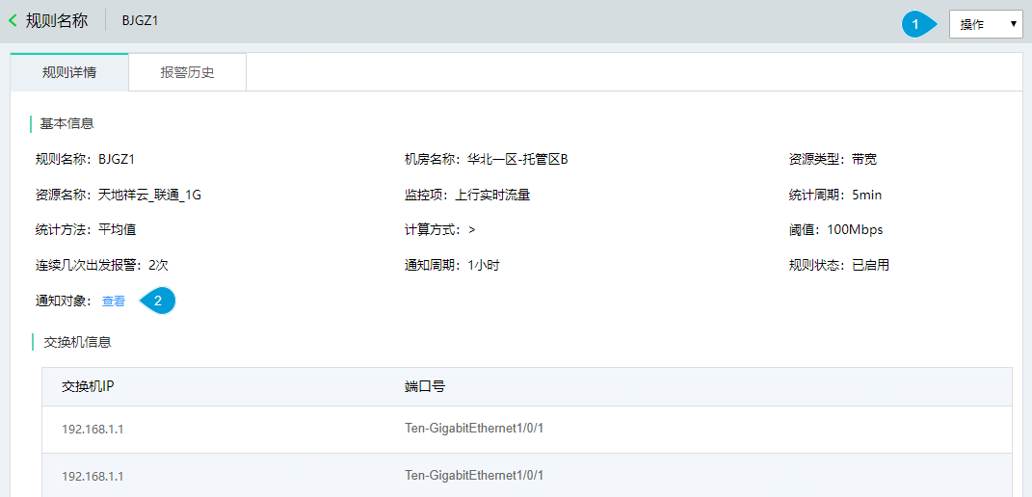
 |  |  |  | 通知方式不能为空 | The notification method cannot be null
 |  | 规则详情 | Details of Rules | 规则详情 | Details of Rules
 |  |  |  | 基本信息 | Basic Information
 |  |  |  | 监控项 | Monitoring Item
 |  |  |  | 统计周期 | Period
 |  |  |  | 统计方法 | Statistical Method
 |  |  |  | 计算方式 | Calculation Method
 |  |  |  | 阈值 | Threshold
 |  |  |  | 连续几次触发报警 | Trigger the alarm successively for several times
 |  |  |  | 交换机信息 | Interchanger Information
 |  |  |  | 交换机IP | Interchanger IP
 |  |  |  | 端口号 | Port Number
 |  |  |  | 序号 | SN

